Турбина
 |  |  | 50 |  |  |  |  |  |  |  | 75 |  |  |  |  |  |  | 100

10 | Пар ВД на входе в турбину:
 | Расход пара, кг/с | 41.97 | 42.97 | 44.5 | 44.44 | 43.17 | 41.42 | 51.75 | 53 | 54.97 | 54.61 | 53.06 | 50.92 | 61.51 | 61.36 | 62.88 | 63.95 | 65.14 | 64.47 | 64.4 | 63.4 | 62.63 | 62.63 | 60.24 | 60.24
 | Давление пара, МПа | 5.199 | 5.331 | 5.529 | 5.53 | 5.404 | 5.246 | 6.401 | 6.564 | 6.821 | 6.789 | 6.633 | 6.441 | 7.493 | 7.48 | 7.676 | 7.811 | 7.961 | 7.896 | 7.889 | 7.845 | 7.723 | 7.723 | 7.517 | 7.517
 | Температура пара, °С: | 492.2 | 495 | 499 | 500.9 | 507.8 | 522.1 | 497.9 | 500.5 | 504.1 | 506.1 | 513.1 | 527.3 | 493.8 | 494.5 | 496.8 | 498.2 | 500 | 502.2 | 502.4 | 508.6 | 509.4 | 509.4 | 524 | 524
11 | Пар НД на входе в турбину:
 | Расход пара, кг/с | 10.57 | 10.74 | 11.04 | 10.92 | 10.17 | 9.03 | 12.74 | 12.87 | 13.1 | 12.88 | 12.09 | 10.85 | 15.51 | 15.42 | 15.59 | 15.69 | 15.78 | 15.46 | 15.43 | 14.76 | 14.49 | 14.53 | 13 | 12.99
 | Давление пара, МПа | 0.4 | 0.4 | 0.4 | 0.4 | 0.4 | 0.4 | 0.48 | 0.49 | 0.506 | 0.503 | 0.488 | 0.468 | 0.598 | 0.596 | 0.608 | 0.617 | 0.627 | 0.62 | 0.619 | 0.611 | 0.602 | 0.602 | 0.578 | 0.579
 | Температура пара, °С | 199.4 | 199.6 | 199.8 | 199.7 | 199 | 197.8 | 204.7 | 205.2 | 206 | 205.7 | 204.4 | 202.4 | 210.3 | 210.2 | 210.7 | 211.1 | 211.4 | 210.8 | 210.8 | 209.8 | 209.2 | 209.2 | 206.5 | 206.5
12 | Пар после смешения:
 | Расход, кг/с | 52.33 | 53.5 | 55.33 | 55.2 | 53.14 | 50.25 | 64.25 | 65.61 | 67.81 | 67.22 | 64.89 | 61.55 | 76.72 | 76.5 | 78.17 | 79.33 | 80.61 | 79.62 | 79.52 | 78.16 | 76.82 | 76.86 | 72.94 | 72.94
 | Давление пара, МПа | 0.36 | 0.369 | 0.382 | 0.381 | 0.367 | 0.351 | 0.442 | 0.452 | 0.468 | 0.465 | 0.45 | 0.43 | 0.536 | 0.534 | 0.546 | 0.555 | 0.565 | 0.558 | 0.557 | 0.549 | 0.54 | 0.54 | 0.516 | 0.517
 | Температура пара,°С | 191.9 | 193.2 | 195.2 | 196 | 196.1 | 205.8 | 191.7 | 192.8 | 194.4 | 195.3 | 198.3 | 205.1 | 191.6 | 191.9 | 192.8 | 193.3 | 194.4 | 195.1 | 195.2 | 197.8 | 198 | 198 | 204.7 | 204.6
13 | Пар в отборе 2:
 | Расход, кг/с | 0 | 0 | 0 | 0 | 0 | 0 | 0 | 0 | 0 | 0 | 0 | 0 | 0 | 0 | 0 | 0 | 0 | 0 | 0 | 0 | 0 | 0 | 0 | 0
 | Давление пара, МПа | 0.15 | 0.1538 | 0.1595 | 0.1591 | 0.153 | 0.1469 | 0.184 | 0.189 | 0.195 | 0.194 | 0.188 | 0.18 | 0.2483 | 0.2476 | 0.2533 | 0.2572 | 0.2616 | 0.2585 | 0.2582 | 0.2542 | 0.25 | 0.2502 | 0.2392 | 0.2398
 | Температура пара, °С | 119.3 | 120.4 | 122.1 | 122.9 | 122.1 | 131.6 | 118.4 | 119.3 | 120.4 | 121.1 | 123.9 | 129.9 | 127.2 | 127.1 | 127.8 | 128.3 | 128.9 | 129 | 129.2 | 131.4 | 131.6 | 131.7 | 137.6 | 137.7
14 | Пар в отборе 1:
 | Расход, кг/с | 0 | 0 | 0 | 0 | 0 | 0 | 0 | 0 | 0 | 0 | 0 | 0 | 0 | 0 | 0 | 0 | 0 | 0 | 0 | 0 | 0 | 0 | 0 | 0
 | Давление пара, МПа | 0.0647 | 0.0663 | 0.0688 | 0.0686 | 0.066 | 0.064 | 0.08 | 0.082 | 0.085 | 0.084 | 0.081 | 0.079 | 0.1492 | 0.1487 | 0.1522 | 0.1546 | 0.1572 | 0.1554 | 0.1552 | 0.1525 | 0.15 | 0.1503 | 0.1437 | 0.1446
 | Температура пара, °С | 87.9 | 88.5 | 89.5 | 89.4 | 88.4 | 87.6 | 93.4 | 94 | 95 | 94.8 | 93.9 | 93 | 111.2 | 111.1 | 111.8 | 112.2 | 112.8 | 112.4 | 112.4 | 111.8 | 111.3 | 111.4 | 110.1 | 110.2
15 | Пар перед ЦНД:
 | Расход, кг/с | 52.33 | 53.5 | 55.33 | 55.17 | 53.14 | 50.25 | 64.25 | 65.61 | 67.81 | 67.22 | 64.89 | 61.55 | 76.72 | 76.5 | 78.17 | 79.33 | 80.61 | 79.62 | 79.52 | 78.16 | 76.82 | 76.86 | 72.94 | 72.94
 | Температура пара, °С | 87.9 | 88.5 | 89.5 | 89.4 | 88.5 | 87.6 | 93.4 | 94 | 95 | 94.8 | 93.9 | 93 | 111.2 | 111.1 | 111.2 | 112.2 | 112.8 | 112.4 | 112.4 | 111.8 | 111.3 | 111.4 | 110.1 | 110.2
 | Степень сухости/влажность пара, % | 2.75 | 2.72 | 2.68 | 2.61 | 2.62 | 1.63 | 3.5 | 3.5 | 3.5 | 3.37 | 3 | 2.37 | 2.39 | 2.36 | 2.36 | 2.38 | 2.34 | 2.25 | 2.24 | 1.89 | 1.9 | 1.9 | 1.23 | 1.2
16 | Пар после ЦНД:
 | Расход, кг/с | 52.3 | 53.5 | 55.33 | 55.17 | 53.14 | 50.25 | 64.25 | 65.61 | 67.81 | 67.22 | 64.89 | 61.55 | 76.73 | 76.49 | 78.17 | 79.33 | 80.61 | 79.62 | 79.52 | 78.16 | 76.82 | 76.86 | 72.94 | 72.94
 | Давление пара, МПа | 0.0048 | 0.0057 | 0.0066 | 0.0073 | 0.0092 | 0.0147 | 0.006 | 0.007 | 0.008 | 0.009 | 0.011 | 0.017 | 0.007 | 0.0069 | 0.0084 | 0.0085 | 0.01 | 0.0106 | 0.0106 | 0.008 | 0.01 | 0.0132 | 0.02 | 0.0252
 | Степень сухости/влажность пара, % | 9.27 | 8.92 | 8.68 | 8.4 | 7.94 | 5.87 | 10 | 9.7 | 9.5 | 9.2 | 8.4 | 6.7 | 10.27 | 10.25 | 10.04 | 9.95 | 9.73 | 9.46 | 9.45 | 9.78 | 9.2 | 8.68 | 7.1 | 6.52
 |  |  |  |  |  |  |  |  |  |  |  |  |  | - | - | - | - | - | - | - | - | - | - | - | -
 | ВД | 3414.0936824 | 3419.1110349 | 3426.2154475 | 3430.6810595 | 3448.3317199 | 3483.5075944 | 3413.3997864 | 3417.7283583 | 3423.4076629 | 3428.5996945 | 3447.1858275 | 3483.1658033 | 3390.3304424 | 3392.2096219 | 3395.4900335 | 3397.3132281 | 3399.9592891 | 3406.1705083 | 3406.7470048 | 3422.5254719 | 3425.8928013 | 3425.8928013 | 3463.7729519 | 3463.7729519

 | НД | 2859.6691118 | 2860.0886502 | 2860.5081249 | 2860.2983955 | 2858.829843 | 2856.3104743 | 2866.8701779 | 2867.4418539 | 2868.362152 | 2867.8692796 | 2865.8381118 | 2862.5812157 | 2873.1375057 | 2873.0174039 | 2873.5229528 | 2873.9583103 | 2874.1303541 | 2873.163165 | 2873.2112588 | 2871.4269448 | 2870.5623662 | 2870.5623662 | 2865.8928377 | 2865.8433104

 | Смешение | 2846.0391046 | 2848.2799187 | 2851.7858418 | 2853.5142561 | 2854.447385 | 2875.3924896 | 2841.1745645 | 2842.9759449 | 2845.5302967 | 2847.6156986 | 2854.7924385 | 2870.1548433 | 2835.7289539 | 2836.4965788 | 2837.7894282 | 2838.3806061 | 2840.2343836 | 2842.1518933 | 2842.4252048 | 2848.5216026 | 2849.4343877 | 2849.4343877 | 2865.0924492 | 2864.8288037

 | Отб2 | 2709.8865945 | 2711.7769086 | 2714.7299691 | 2716.4485742 | 2715.4174041 | 2735.6761744 | 2704.1524547 | 2705.5198035 | 2707.2149385 | 2708.8423288 | 2715.5088725 | 2729.012147 | 2716.2048081 | 2716.058989 | 537.00145766 | 539.13299381 | 541.69126608 | 2719.1060194 | 2719.5827272 | 2724.8615334 | 2725.7268816 | 2725.925681 | 2739.7581181 | 2739.917432
 | Т - Тнас | 7.9506210992 | 8.2981663975 | 8.8976158404 | 9.7737850992 | 10.155298657 | 20.876154744 | 0.80579211476 | 0.86899534337 | 0.98840584736 | 1.8501088805 | 5.6348938881 | 12.98873102 | 0.013247736461 | 0.0061159772473 | -0.043978603283 | -0.049335295598 | -0.01206225578 | 0.48359585117 | 0.72208952319 | 3.4388423889 | 4.1885935262 | 4.2622453308 | 11.637528723 | 11.655650672

 | Отб1 | 2656.1097061 | 370.72950507 | 2658.7242793 | 374.515164 | 2656.9215097 | 2655.6108588 | 391.35042212 | 393.87727877 | 398.08926212 | 397.24647833 | 2665.8815467 | 389.66630637 | 2692.8865901 | 2692.7357675 | 2693.7937531 | 470.72904931 | 2695.3140894 | 471.57594428 | 2694.7047045 | 469.03506993 | 466.91800557 | 467.34124533 | 2691.233436 | 462.26177136
 | Т - Тнас | 0.02696648622 | -0.008915031632 | 0.022700643263 | -0.00091864909487 | 0.0093296232414 | 0.0093009745081 | -0.085536319055 | -0.15146829281 | -0.12548298711 | -0.0040311938682 | 0.079788521005 | -0.14736332245 | 0.011024632616 | 0.011636068142 | 0.013107133339 | -0.058296109431 | 0.037749885159 | -0.014095231984 | 0.024792701125 | -0.046150703621 | -0.049378900773 | -0.009349043282 | 0.033353097752 | -0.05269025256

 | Перед ЦНД | 2593.181945 | 2594.892611 | 2597.5096955 | 2598.9384704 | 2597.1789629 | 2618.3019861 | 2585.4612394 | 2586.4823658 | 2588.1803833 | 2590.7922286 | 2597.6742489 | 2610.4839716 | 2639.669162 | 2640.1794669 | 2640.3370776 | 2641.4650415 | 2643.2947964 | 2644.6689887 | 2644.8913 | 2651.7377696 | 2650.7347466 | 2650.890981 | 2663.7919144 | 2664.6158031
 | Давление | 0.064767191934 | 0.066277341963 | 0.06885953444 | 0.068597597509 | 0.066277341963 | 0.064022958996 | 0.079746074175 | 0.081541480565 | 0.08460846632 | 0.083987521763 | 0.08123993397 | 0.078567501857 | 0.14925487204 | 0.14875775625 | 0.14925487204 | 0.1543015309 | 0.15739619526 | 0.15532748402 | 0.15532748402 | 0.15226631467 | 0.14975335205 | 0.1502531991 | 0.14386100857 | 0.14434463746
 | Энтропия | 7.3309999308 | 7.3255075735 | 7.3157741511 | 7.321406407 | 7.3318295752 | 7.4057610924 | 7.2179053455 | 7.2109049929 | 7.199302645 | 7.209636934 | 7.2430244583 | 7.2927905345 | 7.086201639 | 7.0890026766 | 7.0879394186 | 7.0761897179 | 7.0721699638 | 7.0815754131 | 7.0821520213 | 7.1087368333 | 7.113512601 | 7.1124405077 | 7.1654049269 | 7.1660541706
 | Удельный объем | 2.4731967615 | 2.4211761873 | 2.3370836097 | 2.3471182911 | 2.423663997 | 2.5288688108 | 2.0200715389 | 1.9784357696 | 1.9112733264 | 1.9270787616 | 1.9955853305 | 2.0723783183 | 1.13688724 | 1.1407910733 | 1.1372363337 | 1.1021781845 | 1.0823347175 | 1.0968234762 | 1.0969355755 | 1.1215501673 | 1.1390308428 | 1.1354857507 | 1.1906852512 | 1.1873132353
 | в ЦНД | 2334.6509249 | 2349.3260689 | 2360.4937861 | 2370.9769908 | 2390.7372963 | 2458.2332696 | 2325.1144715 | 2338.1088814 | 2347.9809431 | 2359.6993549 | 2386.6357181 | 2444.3546728 | 2324.3811755 | 2324.318171 | 2336.8878006 | 2339.5050417 | 2351.1119414 | 2359.8624112 | 2360.1013411 | 2341.2543185 | 2363.7898209 | 2387.191686 | 2441.5523827 | 2464.8514322
 | Давление | 0.0048 | 0.0057 | 0.0066 | 0.0073 | 0.0092 | 0.0147 | 0.006 | 0.007 | 0.008 | 0.009 | 0.011 | 0.017 | 0.007 | 0.0069 | 0.0084 | 0.0085 | 0.01 | 0.0106 | 0.0106 | 0.008 | 0.01 | 0.0132 | 0.02 | 0.0252
 | Энтропия | 7.6720996636 | 7.6479915026 | 7.6224975796 | 7.613663018 | 7.578624632 | 7.5876828373 | 7.5482151649 | 7.5260648796 | 7.5020115037 | 7.4899955722 | 7.4902969438 | 7.4828126509 | 7.4820869042 | 7.4878282287 | 7.4465521753 | 7.449941579 | 7.4191067217 | 7.4222649711 | 7.4230113922 | 7.4806339822 | 7.4588547321 | 7.4153567432 | 7.4048815498 | 7.3754536621

 | Энтальпия в ЦНД теор | 2230.5132985 | 2249.879515 | 2265.0849189 | 2279.5201972 | 2312.4206205 | 2398.7992049 | 2222.9466803 | 2239.7318601 | 2252.7309473 | 2270.8507355 | 2307.3025182 | 2381.6973893 | 2200.8057625 | 2199.9316991 | 2223.7142367 | 2221.4692587 | 2240.4542667 | 2250.8074357 | 2250.9920085 | 2224.2336208 | 2253.6407625 | 2288.8970202 | 2361.7568656 | 2394.0134593
 | КПД ЦНД | 0.71285737734 | 0.71176006042 | 0.71299110675 | 0.71367701457 | 0.72497144368 | 0.72923320414 | 0.71816913659 | 0.71628874449 | 0.71605259824 | 0.72229729085 | 0.72678745361 | 0.72613217584 | 0.71841941437 | 0.7174625722 | 0.72835487465 | 0.71895959944 | 0.72530650083 | 0.72311342745 | 0.72300195758 | 0.72627003018 | 0.72261212016 | 0.72846324413 | 0.73580709462 | 0.73822114039
КПД ЦНД | Массовый расход на входе | 52.33 | 53.5 | 55.33 | 55.17 | 53.14 | 50.25 | 64.25 | 65.61 | 67.81 | 67.22 | 64.89 | 61.55 | 76.72 | 76.5 | 78.17 | 79.33 | 80.61 | 79.62 | 79.52 | 78.16 | 76.82 | 76.86 | 72.94 | 72.94
 | Объемный расход на входе | 129.42238653 | 129.53292602 | 129.31083612 | 129.49051612 | 128.7935048 | 127.07565774 | 129.78959638 | 129.80517084 | 129.60344426 | 129.53823435 | 129.4935321 | 127.55488549 | 87.221989051 | 87.270517107 | 88.897764206 | 87.435795378 | 87.247001575 | 87.329085178 | 87.22831696 | 87.660361073 | 87.500349348 | 87.273434801 | 86.848582225 | 86.602627383
 | Влажность на входе | 2.75 | 2.72 | 2.68 | 2.61 | 2.62 | 1.63 | 3.5 | 3.5 | 3.5 | 3.37 | 3 | 2.37 | 2.39 | 2.36 | 2.36 | 2.38 | 2.34 | 2.25 | 2.24 | 1.89 | 1.9 | 1.9 | 1.23 | 1.2
 | Влажность на выходе | 9.27 | 8.92 | 8.68 | 8.4 | 7.94 | 5.87 | 10 | 9.7 | 9.5 | 9.2 | 8.4 | 6.7 | 10.27 | 10.25 | 10.04 | 9.95 | 9.73 | 9.46 | 9.45 | 9.78 | 9.2 | 8.68 | 7.1 | 6.52

 | Объемный расход на входе | 129.42238653 | 129.53292602 | 129.31083612 | 129.49051612 | 128.7935048 | 127.07565774 | 129.78959638 | 129.80517084 | 129.60344426 | 129.53823435 | 129.4935321 | 127.55488549 | 87.221989051 | 87.270517107 | 88.897764206 | 87.435795378 | 87.247001575 | 87.329085178 | 87.22831696 | 87.660361073 | 87.500349348 | 87.273434801 | 86.848582225 | 86.602627383
 | КПД ЦНД | 0.71285737734 | 0.71176006042 | 0.71299110675 | 0.71367701457 | 0.72497144368 | 0.72923320414 | 0.71816913659 | 0.71628874449 | 0.71605259824 | 0.72229729085 | 0.72678745361 | 0.72613217584 | 0.71841941437 | 0.7174625722 | 0.72835487465 | 0.71895959944 | 0.72530650083 | 0.72311342745 | 0.72300195758 | 0.72627003018 | 0.72261212016 | 0.72846324413 | 0.73580709462 | 0.73822114039

 | Сумма расходов | 52.54 | 53.71 | 55.54 | 55.36 | 53.34 | 50.45 | 64.49 | 65.87 | 68.07 | 67.49 | 65.15 | 61.77 | 77.02 | 76.78 | 78.47 | 79.64 | 80.92 | 79.93 | 79.83 | 78.16 | 77.12 | 77.16 | 73.24 | 73.23
 | Расход в ЦНД | 52.3 | 53.5 | 55.33 | 55.17 | 53.14 | 50.25 | 64.25 | 65.61 | 67.81 | 67.22 | 64.89 | 61.55 | 76.73 | 76.49 | 78.17 | 79.33 | 80.61 | 79.62 | 79.52 | 78.16 | 76.82 | 76.86 | 72.94 | 72.94
 | Дельта | 0.24 | 0.21 | 0.21 | 0.19 | 0.2 | 0.2 | 0.24 | 0.26 | 0.26 | 0.27 | 0.26 | 0.22 | 0.29 | 0.29 | 0.3 | 0.31 | 0.31 | 0.31 | 0.31 | 0 | 0.3 | 0.3 | 0.3 | 0.29

Конденсатор
 | -42 | -40 | -28 | -20 | -10.2 | -3.1 | -2.5 | 15 | 15 | 15 | 37 | 37 | тепл
темпа на входе | 13 | 13 | 16 | 16 | 18 | 20 | 20 | 15 | 20 | 25 | 35 | 40

 |  | -40 | -28 | -20 | -10.2 | -3.1 | -2.5 | 15 | 15 | 37 | 37 | 37 | конд
темпа на входе |  | 13 | 16 | 16 | 18 | 20 | 20 | 25 | 25 | 35 | 35 | 40

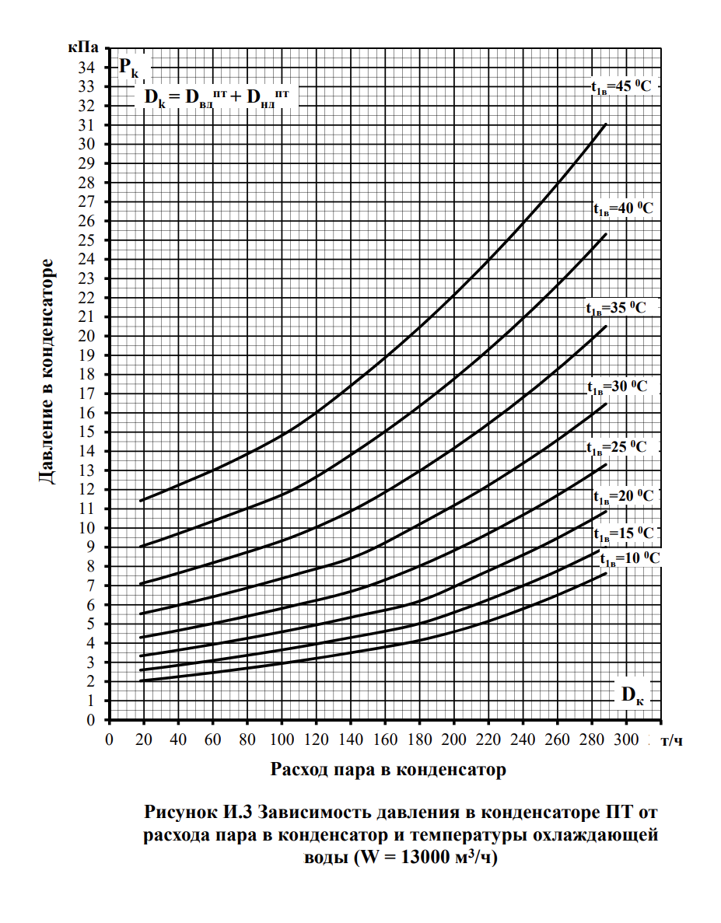
 | -40 | -28 | -10.2 | -3.1 | 15 | 37
темпа на входе | 13 | 16 | 18 | 20 | 25 | 40 | тепл
темпа на входе | 13 | 16 | 18 | 20 | 25 | 40

 | -40 | -28 | -10.2 | -3.1 | 15 | 37
темпа на входе | 13 | 16 | 18 | 20 | 25 | 35 | конд
темпа на входе | 13 | 16 | 18 | 20 | 25 | 35

